상품제안서
곤룡포볼펜+곤룡포나전한지가죽여권지갑 왕조신록4호세트 | 상품코드: S31017

 |  |  |  |  |  |  | 02-713-8555 | www.synergygift.co.kr
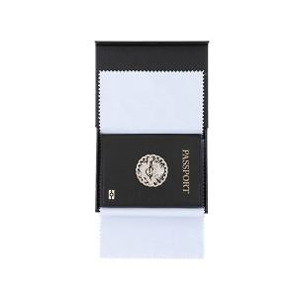

【상세/제작정보】 | <p>※금형비 별도 상품입니다.&nbsp;</p>

【인쇄/포장옵션】 | 레이저, 불박 / 포장지포장

【공급단가】 | 수량 | 10~ | 50~ | 100~ | 300~ | 500~
*VAT별도 | 단가 | 63,450원 | 61,100원 | 58,750원 | 56,400원 | 54,990원

【상품 URL】 | https://www.synergygift.co.kr:443/src/goods_detail.php?gdno=31017

